集金サイクル表（詳細）
【参考】カードの引き落とし日 ※すべてのカードの締め日・引き落とし日を網羅したものではありません ・10日締め翌月上旬払い ・15日締め翌月10日払い ・20日締め翌月中旬払い
・月末締め翌月下旬払い ・5日締め当月下旬払い
 | 請求予約期日 （＝次回決済日） | 決済日 | お支払い予定金額のご案内 メール送付日（目安） | 決済結果通知日 （カード分） | 引き落とし日 （カード分） | クラブ口座への振込日 （カード分） | 引き落とし日 （口座分） | 引き落とし結果通知日 （口座分） | クラブ口座への振込日 （口座分）
 | この日までに請求予約をしてください。 | 決済情報が確定します。 | メールはシステムから保護者様へ自動送付されます。 | 決済結果はシステムから保護者様へ自動送付されます。 | カード会社により異なります。 | 月末、土日祝の場合は前営業日 | 保護者の口座から請求額が引き落としされます。 | 引き落とし結果はシステムから保護者様へ自動送付されます。 | 翌月15日、土日祝の場合は前営業日
2026 | 4月9日(木) | 4月10日(金) | 4月10日(金) | 4月10日(金) |  | 4月30日(木) | 4月23日(木) | 4月29日(水) | 5月15日(金)
 | 5月11日(月) | 5月12日(火) | 5月12日(火) | 5月12日(火) |  | 5月29日(金) | 5月25日(月) | 5月29日(金) | 6月15日(月)
 | 6月9日(火) | 6月10日(水) | 6月10日(水) | 6月10日(水) |  | 6月30日(火) | 6月23日(火) | 6月27日(土) | 7月15日(水)
 | 7月8日(水) | 7月9日(木) | 7月9日(木) | 7月9日(木) |  | 7月31日(金) | 7月23日(木) | 7月29日(水) | 8月14日(金)
 | 8月9日(日) | 8月10日(月) | 8月10日(月) | 8月10日(月) |  | 8月31日(月) | 8月24日(月) | 8月28日(金) | 9月15日(火)
 | 9月7日(月) | 9月8日(火) | 9月8日(火) | 9月8日(火) |  | 9月30日(水) | 9月24日(木) | 9月30日(水) | 10月15日(木)
 | 10月8日(木) | 10月9日(金) | 10月9日(金) | 10月9日(金) |  | 10月30日(金) | 10月23日(金) | 10月29日(木) | 11月13日(金)
 | 11月9日(月) | 11月10日(火) | 11月10日(火) | 11月10日(火) |  | 11月30日(月) | 11月24日(火) | 11月28日(土) | 12月15日(火)
 | 12月9日(水) | 12月10日(木) | 12月10日(木) | 12月10日(木) |  | 12月28日(月) | 12月23日(水) | 12月29日(火) | 1月15日(金)
2027 | 1月11日(月) | 1月12日(火) | 1月12日(火) | 1月12日(火) |  | 1月29日(金) | 1月25日(月) | 1月29日(金) | 2月15日(月)
 | 2月8日(月) | 2月9日(火) | 2月9日(火) | 2月9日(火) |  | 2月26日(金) | 2月24日(水) | 3月2日(火) | 3月15日(月)
 | 3月8日(月) | 3月9日(火) | 3月9日(火) | 3月9日(火) |  | 3月31日(水) | 3月23日(火) | 3月27日(土) | 4月15日(木)

システムからの通知メール
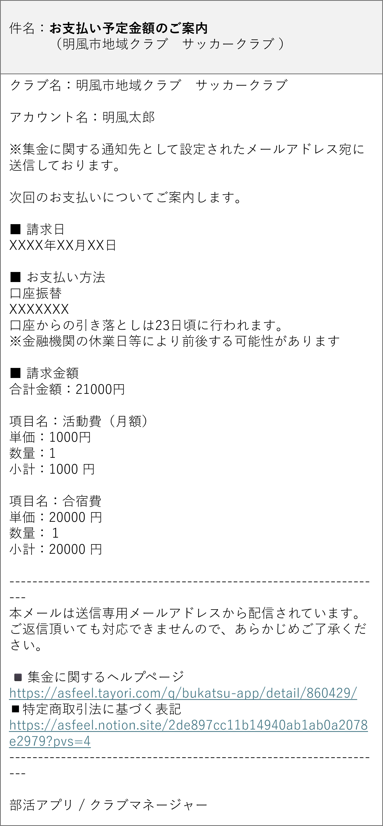
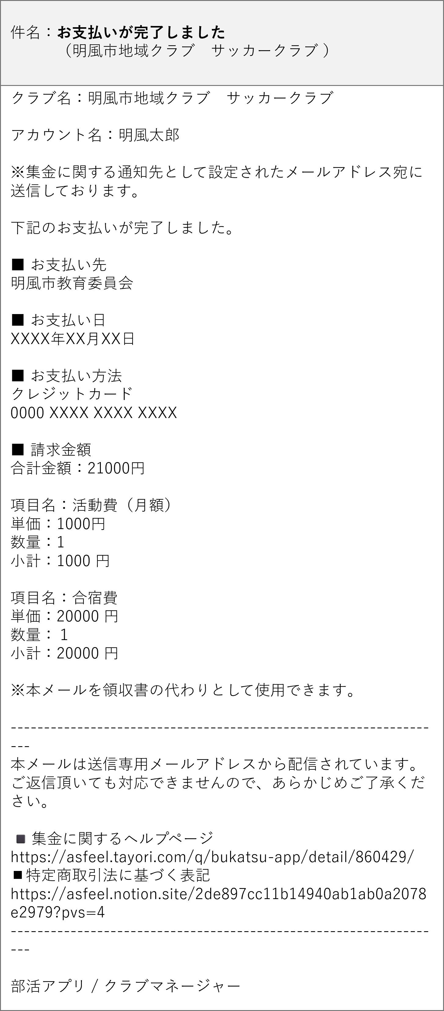
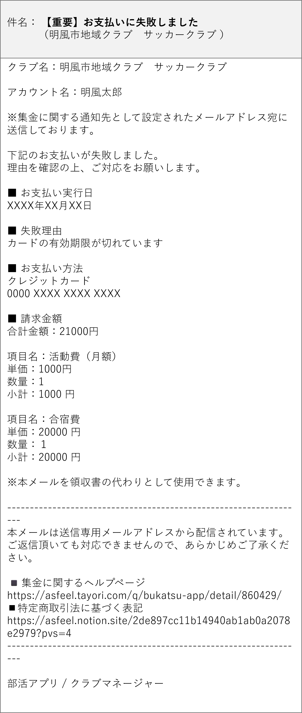
▼お支払い予定金額のご案内メール | ▼支払い（決済・引き落とし）結果メール
※請求予約期日の翌日以降にカード・口座同じタイミングでシステムより 自動送付されます。 | ※決済結果通知日（カード分・決済日頃）、引き落とし結果通知日（口座分、決裁日同月末頃）にシステムより自動送付されます。 カードの場合は決済が完了したことを示すものです。その後のカード引き落とし結果はクラブ口座への入金に影響しません。 また、カード引き落とし結果についての通知は各カード会社から行われます。

